상품제안서
머레이 차량용 무선고속충전 거치대 MWC-150 | 상품코드: F06348

 |  |  |  |  |  | 02-412-0044 | www.easy1.co.kr
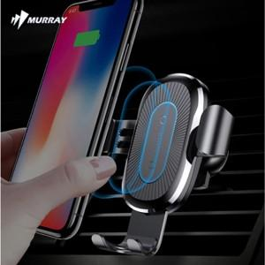

【상세/제작정보】 | 패드인쇄가능(100개 미만시 기본 인쇄비 30,000원+개당400원)(100개 이상시 기본 인쇄비 30,000원+개당200원)

【인쇄/포장옵션】 | 실크 / 포장지포장

【공급단가】 | 수량 | 100~ | 500~ | 1,000~ | 3,000~
*VAT별도 | 단가 | 20,250원 | 19,500원 | 18,750원 | 18,000원

【상품 URL】 | https://dev.easy1.co.kr:443/src/goods_detail.php?gdno=6348

